Act Suma de Dados
Cara 1 | Cara 2 | Suma de las caras
1 | 1 | 2 | Función de distribución de probabilidad
1 | 2 | 3 | Y | Frecuencia absoluta | Frecuencia relativa
1 | 3 | 4 | 2 | 1 | 2.78%
1 | 4 | 5 | 3 | 2 | 5.56%
1 | 5 | 6 | 4 | 3 | 8.33%
1 | 6 | 7 | 5 | 4 | 11.11%
2 | 1 | 3 | 6 | 5 | 13.89%
2 | 2 | 4 | 7 | 6 | 16.67%
2 | 3 | 5 | 8 | 5 | 13.89%
2 | 4 | 6 | 9 | 4 | 11.11%
2 | 5 | 7 | 10 | 3 | 8.33%
2 | 6 | 8 | 11 | 2 | 5.56%
3 | 1 | 4 | 12 | 1 | 2.78%
3 | 2 | 5 |  | 36 | 100%
3 | 3 | 6
3 | 4 | 7 | Respuesta a las preguntas de la presentación:
3 | 5 | 8
3 | 6 | 9 | 1.- La variable aleatoria es la suma de las caras al lanzar dos dados.
4 | 1 | 5 | 2.- Son todas las combinaciones posibles de ambos dados.
4 | 2 | 6 | 3.- Los números enteros del 2 al 12.
4 | 3 | 7 | 4.- Si, porque suma 1 y son todas positivas.
4 | 4 | 8 | 5. - Función de distribución de probabilidad tabulada arriba.
4 | 5 | 9 | 6.- Grafique la función de distribución:
4 | 6 | 10
Función de Distribución de probabilidad de la suma de 2 caras de un dado
5 | 1 | 6
5 | 2 | 7
5 | 3 | 8
5 | 4 | 9
5 | 5 | 10
5 | 6 | 11
6 | 1 | 7
6 | 2 | 8
6 | 3 | 9
6 | 4 | 10
6 | 5 | 11
6 | 6 | 12

Act 1 - Función Distrib. Prob.
1.- | Sea f(x) la función de distribución de la variable aleatoria X definida por:

$$f\left(x\right)=\left\{\begin{aligned}k\left(4−x\right) x=1 \\ 2k x=2 \\ 0 e.o.c\end{aligned}\right.$$
 |  |  |  |  |  |  | Para que f(x) sea una función de probabilidad se debe cumplir que:

 |  |  |  |  |  |  | k(4-1) + 2k + 0 = 1
 |  |  |  |  |  |  | k = 1/5

 | ¿Qué valor debe tomar k para que f(x) sea una Función de distribución de probabilidad? |  |  |  |  |  | Por lo tanto, k = 1/5 para que f(x) sea una función de probabilidad.

2.- | Determine P(X=4)

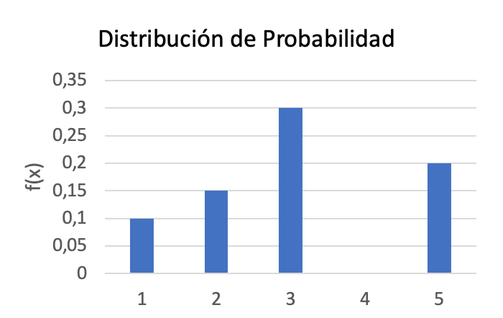
 |  |  |  |  |  |  | Para obtener el valor de f(4), se tiene que.
$\sum_{x=1}^{5}{f(x)}$ = 0.1 + 0.15 + 0.3 + f(4) + 0.2 = 1

$f\left(4\right)=$0.25

 |  |  |  |  |  |  | Por lo tanto, el valor de f(4) es 0.25.

Función de distribución de probabilidad

3.- | La función de probabilidad de una variable aleatoria X definida como "el valor absoluto de la diferencia entre los valores de una ficha de domino" cuando este se extrae al azar es:
 |  |  |  |  |  |  | V.A. | f(x)
 |  |  |  |  |  |  | 0 | 25.0%
$$f\left(x\right)=\left\{\begin{aligned}\frac{7−x}{28}, Si x=0,1,2,3,4,5,6, \\ &0, e.o.c.\end{aligned}\right.$$
 |  |  |  |  |  |  | 1 | 21.4%
 |  |  |  |  |  |  | 2 | 17.9%
 |  |  |  |  |  |  | 3 | 14.3%
 |  |  |  |  |  |  | 4 | 10.7%
 | Grafique la función de probabilidad |  |  |  |  |  | 5 | 7.1%
 |  |  |  |  |  |  | 6 | 3.6%
 |  |  |  |  |  |  | Total | 100.0%
4.- | En el experimento de lanzar 3 monedas se define la variable aleatoria X como "el número de sellos obtenidos". Encuentre la función de distribución de probabilidad y grafíquela.

 | Sea la V.A.: Cantidad de sellos obtenidos al lanzar 3 monedas.

 | Moneda 1 | Moneda 2 | Moneda 3 | Espacio Muestral | Variable Aleatoria
 | C | C | C | 3C | 0
 | S | C | C | 2C1S | 1
 | C | S | C | 2C1S | 1
 | S | S | C | 1C2S | 2
 | C | C | S | 2C1S | 1
 | S | C | S | 1C2S | 2
 | C | S | S | 1C2S | 2
 | S | S | S | 3S | 3

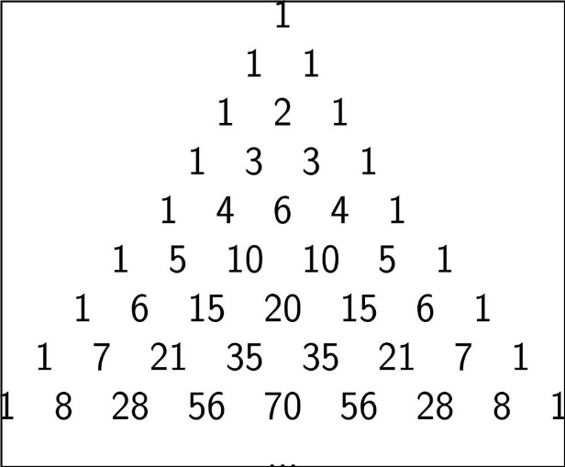
 | Recorrido | Frecuencia absoluta | Frecuencia Relativa |  | Otra forma de obtener el espacio muestral es a través del triagulo de Pascal.
 | 0 | 1 | 12.5%
 | 1 | 3 | 37.5%
 | 2 | 3 | 37.5% |  |  | Donde se usa la fila 3 (empezando de 0), luego:
$$C^{3}+3C^{2}S+3CS^{2}+S^{3}$$
 | 3 | 1 | 12.5%
 | Total | 8 | 1
 |  |  |  |  |  | Se puede ver facilmente que
 |  |  |  |  |  |  | Columna1 | N° de Sellos | F. absoluta | F. relativa
 |  |  |  |  |  |  | C^3 | 0 | 1 | 12.5%
 |  |  |  |  |  |  | 3 C^2 S | 1 | 3 | 37.5%
 |  |  |  |  |  |  | 3 C S^2 | 2 | 3 | 37.5%
 |  |  |  |  |  |  | S^3 | 3 | 1 | 12.5%
 |  |  |  |  |  |  | Total |  | 8

 | Finalmente, la función de distribución de probabilidad es la siguiente:
Función de Distribución de Probabilidad para la variables aletaria que representa el número de sellos obtenidos al lanzar 3 monedas.

Act 2 - Distribución Binomial
Consigna:
Utilice la función DISTR.BINOM para encontrar las probabilidades solicitadas y verifique los resultados con los vistos en clase.

El jefe de recursos humanos de una empresa realiza un test de diez ítems a los aspirantes a un puesto, teniendo en cada ítems cuatro posibles respuestas, de las que solo una es correcta. Suponiendo que los aspirantes tienen la misma probabilidad de responder.
Se pide hallar las probabilidades para el aspirante, que conteste:

Todos los ítems mal
Al menos cuatro ítems bien
Entre cuatro y seis ítems bien
Todos los ítems bien
Menos de tres ítems bien
 | Desarrollo:

 | a) | P(X = 0) | = | 5.6%
 | Respuesta
 | La probabilidad de que el aspirante conteste todos los items mal es de 5.6%.

 | b) | P(X <= 4) | = | 92.2%
 | Respuesta
 | La probabilidad de que el aspirante conteste todos los items mal es de 5.6%.

 | c) | P(X <= 6) - P(X <= 3) | = | 22.1%
Se tiene que: | Tambien se puede calcular a traves de:
 |  | P(X = 4) + P(X = 5) + P(X = 6) | = | 22.1%
- X~B(n,p) donde n representa el número de items, y p la probabilidad de éxito. | Respuesta
 | La probabilidad de que el asiprante tenga entre 4 y 6 itemes es de 7.5%.
En este problema, n = 10 y p = 0.25
Por otro, la probabilidad de tener k exitos en n experimientos, se calcula usando la siguiente formula. | d) | P(X = 10) | = | 0.0001%
$$P\left(X=k\right)=\left(\begin{matrix}n \\ k\end{matrix}\right)p^{k}{\left(1−p\right)}^{n−k}$$
 | Respuesta
 | La probabilidad de tener todos los items bien es de 0.0001%.

 | e) | P(X <= 2) | = | 52.6%

 | Respuesta
 | La probabiliadad de que el aspirante tenga menos de 3 items bien (0, 1 ó 2), es de 52%.

Act 3 - Ditribución Binomial
Una Empresa desea proyectar el logro de las metas de sus vendedores.
Nota: | La meta se logra por ventas anuales sobre 350.000.000.-

Considerando que su staff es de 20 vendedores, calcule:
a) Que 10 vendedores alcancen el bono
b) Que ganen el bono más de 3 vendedores
c) Que ganen el bono menos de 8 vendedores

Deduzca de la planilla "Ventas 2019" la probabilidad de alcanzar la meta

Desarrollo
Se utiliza una distribución binomial con las siguientes características:

X~B(n,p) donde n representa el número de empleado, y p la probabilidad de éxito.

Calcularemos p en base a los datos utilizando la siguiente formula:
$$p= \frac{Vendedores que superaron los 350 millones anuales}{Número total de Vendedores}=\frac{4}{20}$$

Vendedores que vendieron más de 350 millones = |  |  | 4

a) La probabilidad que 10 vendedores alcancen el bono se calcula de la siguiente forma:

P(X = 10) | = | 0.20%

Respuesta a)
Existe un 0.2% de probabilidad de que "sólo" 10 vendedores alcancen el bono.

b) La probabilidad de que el bono lo ganen más de 3 vendedores es:

P(X > 3) = P(X >= 4) = 1 - P(X < 4) = 1 - P(X <= 3) = |  |  | 58.9%

Respuesta b)
Existe una probabilidad de un 58,9% de que el bono lo ganen más 3 (al menos 4) vendedores.

c) La probabilidad que ganen el bono menos de 8 vendedores es:

P(X < 8) = P (X <= 7) = |  | 97%

Respuesta c)
Existe un 97% de probabilidad que el bono se lo lleven menos de 8 vendedores.

Act 4 - Distribucion Normal
Muestra de clientes de compañía de servicios de mobilidad urbana

Cliente | Facturción | Zona2 | Se requieren los siguientes puntos:
1 | 19,707 | centro | 1) Crear tabla de frecuencias, con clases de 5.000 de rango, iniciando en: [5.000 - 9.999]
2 | 12,136 | centro
3 | 16,181 | centro | 2) Crear histograma
4 | 22,228 | norte
5 | 21,894 | centro | 3) Calcular media, mediana y desv.std
6 | 17,170 | centro
7 | 20,136 | norte | 4) Si la Política comercial dice: facturacion >= $30.000 es cliente premium, ¿qué porcentaje hay en la muestra total, y como se distribuyen por zona del país?
8 | 14,183 | centro
9 | 8,608 | centro
10 | 24,760 | norte | 5) Analizar los datos de la muestra por zonas, aplique análisis y concluya.
11 | 20,275 | sur
12 | 30,072 | sur | 6) Aplicando distribucion normal estandar, proyectar el % de clientes que:
13 | 17,439 | centro | 6.1) Pertenecen a la categoria premium:
14 | 19,933 | centro | 6.2) Se encuentran en el rango de compra de 23.000 y 29.999
15 | 18,509 | centro
16 | 19,693 | norte | 7) Un estudio de costos ha arrojado que si un cliente gasta menos de 10.000 mensual hay alto riesgo de fuga del cliente. Favor calcular el porcentaje de clientes que están dentro de esta categoria y defina una campaña de trabajo.
17 | 10,778 | centro
18 | 24,883 | sur | Desarrollo
19 | 19,901 | centro | 1) La tabla de frecuencia es la siguiente
20 | 7,323 | centro |  |  |  | Marca de clase | Frecuencia absoluta | Frecuencia relativa | Frecuencia absoluta acumulada | Frecuencia relativa acumulada
21 | 20,957 | norte | Rango | Limite Inferior | Límite superior | x i | f i | h i | F i | H i |  |  | xi*hi | (xi-prom.)^2 | fi*(xi-prom.)^2
22 | 19,778 | centro | [5000,9999] | 5000 | 9999 | 7499.5 | 3 | 0.03 | 3 | 0.03 |  |  | 224.985 | 191822500 | 575467500
23 | 19,458 | centro | [10000,14999] | 10000 | 14999 | 12499.5 | 10 | 0.1 | 13 | 0.13 |  |  | 1249.95 | 78322500 | 783225000
24 | 23,123 | norte | [15000,19999] | 15000 | 19999 | 17499.5 | 24 | 0.24 | 37 | 0.37 |  |  | 4199.88 | 14822500 | 355740000
25 | 24,092 | sur | [20000,24999] | 20000 | 24999 | 22499.5 | 39 | 0.39 | 76 | 0.76 |  |  | 8774.805 | 1322500 | 51577500
26 | 21,690 | norte | [25000,29999] | 25000 | 29999 | 27499.5 | 18 | 0.18 | 94 | 0.94 |  |  | 4949.91 | 37822500 | 680805000
27 | 17,370 | norte | [30000,34999] | 30000 | 34999 | 32499.5 | 6 | 0.06 | 100 | 1 |  |  | 1949.97 | 124322500 | 745935000
28 | 17,000 | centro |  |  |  |  | 100 | 1 |  |  |  |  | 21349.5 |  | 3192750000
29 | 15,851 | centro
30 | 28,462 | sur | 2) Crear un histograma
31 | 21,139 | centro
Histograma
32 | 20,700 | norte
33 | 21,155 | norte
34 | 22,619 | centro
35 | 17,356 | centro
36 | 26,240 | sur
37 | 20,153 | norte
38 | 22,482 | norte
39 | 21,590 | centro
40 | 24,796 | sur
41 | 21,272 | norte
42 | 22,254 | norte
43 | 26,044 | sur
44 | 22,365 | norte
45 | 21,497 | norte
46 | 21,575 | norte
47 | 14,385 | centro | La mayor cantidad de facturas esta entre 20.000 y 24.999.
48 | 23,929 | norte
49 | 29,736 | sur | 3)
50 | 20,805 | norte | Se tienen las siguientes formulas:
51 | 10,250 | centro | Media: |  |  |  |  | Mediana |  |  |  |  | Desviación Estandar
52 | 24,765 | norte
53 | 25,032 | sur
54 | 24,964 | sur
55 | 17,886 | centro
56 | 23,411 | centro
57 | 18,492 | norte
58 | 20,520 | norte
59 | 24,037 | norte
60 | 22,000 | norte
61 | 11,725 | centro | Media | = | 21349.5 |  |  | Min: | 7,323
62 | 25,362 | norte | Mediana | = | 21666.333333
63 | 27,502 | sur | Desv. Estandar | = | 5650.4423721
64 | 24,384 | sur
65 | 23,188 | sur | Respuesta
66 | 21,782 | norte | El promedio de las facturas es de $21349.5. El 50% de las facturas está entre $7323 y $21666.3. Las facturas estan alejadas en promedio $5650 de la media.
67 | 18,272 | centro
68 | 18,407 | centro
69 | 15,956 | centro | 4)
70 | 25,823 | sur | A través de la tabla se puede ver que, con la frecuencia relativa de la última clase, que solo el 6% de los clientes cumple con facturacion >= $30.000, el cual, el 100% de ellos están en la zona sur.
71 | 26,535 | sur
72 | 29,519 | sur |  |  |  |  |  | fi |  |  | hi
73 | 24,100 | norte | Rango | Limite Inferior | Límite superior | x i | sur | centro | norte | sur | centro | norte
74 | 12,441 | centro | [5000,9999] | 5000 | 9999 | 7499.5 | 0 | 3 | 0 | 0.00 | 0.03 | 0.00
75 | 28,454 | sur | [10000,14999] | 10000 | 14999 | 12499.5 | 0 | 10 | 0 | 0.00 | 0.10 | 0.00
76 | 31,021 | sur | [15000,19999] | 15000 | 19999 | 17499.5 | 0 | 20 | 4 | 0.00 | 0.20 | 0.04
77 | 15,150 | norte | [20000,24999] | 20000 | 24999 | 22499.5 | 7 | 5 | 27 | 0.07 | 0.05 | 0.27
78 | 34,607 | sur | [25000,29999] | 25000 | 29999 | 27499.5 | 12 | 1 | 5 | 0.12 | 0.01 | 0.05
79 | 18,721 | centro | [30000,34999] | 30000 | 34999 | 32499.5 | 6 | 0 | 0 | 0.06 | 0.00 | 0.00
80 | 22,049 | norte |  |  |  |  | 25 | 39 | 36 | 0.25 | 0.39 | 0.36
81 | 16,561 | centro |  |  |  |  |  | 100 |  |  | 1.00
82 | 15,468 | centro
83 | 34,272 | sur
84 | 29,477 | sur | 5)
85 | 24,982 | norte
86 | 31,521 | sur | De la tabla de datos tabulados por zona del país se puede concluir que la zona centro posee la mayor cantidad de clientes con las facturas más bajas, donde se encuentra un 33% de los clientes totales con facturas bajo $20000.
87 | 22,263 | norte | Si se hubiera decidido que los clientes premium serían con facturas sobre $25000, el 75% de los clientes sobre estas facturas son del sur, y del resto el 4% (1) es de la zona centro y el 20% (5) de la zona norte.
88 | 19,903 | centro
Histograma de cliente por zona
89 | 29,031 | centro
90 | 11,777 | centro
91 | 23,793 | norte
92 | 14,083 | centro
93 | 26,633 | sur
94 | 30,714 | sur
95 | 10,815 | centro
96 | 28,865 | norte
97 | 28,698 | norte
98 | 25,114 | norte
99 | 27,724 | norte
100 | 9,110 | centro

 |  |  | Se destaca que la mayor cantidad de clientes estan dentro de las facturas entre $20000 y 25000, donde los clientes de la zona norte son los más destacados con 27 de ellos.

 |  |  | 6.1)

 |  |  | Si se considera que los se distribuyen de forma normal con media 21349.5 y desviación estandar 5650.44, se tiene que el porcentaje de clientes que pertenece al rango premium es:

 |  |  | P(X>30000) = | 1 - P(X<30000) | = | 6.29%
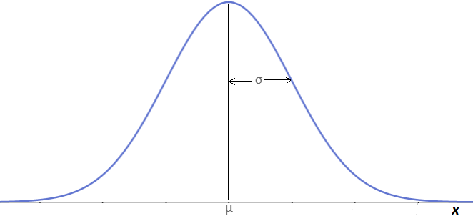
$ 30000
Clientes premium
21349.5
6.29%
 |  |  | Respuesta 6.1
 |  |  | El 6.3% de los clientes serían premium si aproximamos las facturas de los clientes a una distribución normal.

 |  |  | 6.2)

 |  |  | Para calcular el porcentaje de los clientes con facturas entre 23.000 y 29.999 se debe calcular lo siguiente.

$ 29999
21349.5
$ 23000
32.22%
 |  |  | P(23000> X < 29999) = P(X < 29999) - P(X < 23000) = |  |  | 32.22%
 |  |  | Respuesta 6.2
 |  |  | El 32.22% de los clientes se encuentran con facturas entre 23000 y 29990.

 |  |  | 7)
 |  |  | Para obtener la respuesta a esta pregunta basta con revisar la frecuencia relativa del rango de clientes entre 5000 y 9999.
 |  |  | Sólo el 3% de los clientes se encuentra en la categoría de los que gastan menos de $10000, de los cuales, el 100% se encuentra en el centro.

 |  |  | Por lo tanto, la campaña de trabajo debe estar dirigida en la zona centro.

